구성도
■ 구성도
UI
- 라이브러리 : RaspiCam
- rasberry pi camera 제어
Camera
- 서버와 통신
- 패킷 파싱 및 생성
Network
- 부저/키/레이저 센서 등 각종 부가 하드웨어 제어
Harware
- 사진을 관리하는 메모리
Resource

 |  |  | UI
 |  |  | 필수 모듈
 |  |  | 메모리 인터페이스 모듈
 |  |  | 부가 하드웨어 제어 모듈

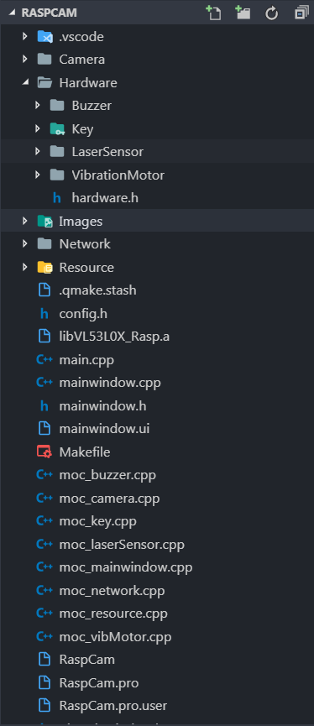
■ 소스 구성
 | ▶ 폴더 구성
 |  | 1. Camera : 카메라 모듈 소스 코드
 |  | 2. Hardware : 각종 하드웨어 모듈
 |  | ├ Buzzer : 수동 부저 모듈
 |  | ├ Key : 키 모듈
 |  | ├ LaserSensor : 레이저 거리 센서 (VL53L0X) 모듈
 |  | └ Vibrationmotor : 진동 모터 제어 모듈
 |  | 3. Images : 이미지 파일
 |  | 4. Network : 네트워크 모듈
 |  | 5. Resource : 메모리 인터페이스 모듈

 | ▶ 기타 파일
 |  | 1. libVL53L0X_Rasp.a : VL53L0X 라이브러리 파일
 |  | 2. config.h : UI 사이즈 관련, 디버그 모드 on/off, 이미지 베이스 폴더 설정 파일
 |  | 3. hardware.h : 포트 맵 및 하드웨어 모듈 on/off 파일. 제어 주기 설정 가능

Camera 모듈
■ 코드 위치
 | RaspCam\Camera

■ 모듈 설명
 | - rasberry pi camera 제어를 통한 스트리밍 및 캡쳐

■ 필요 라이브러리
 | 1. RaspiCam : 카메라 제어용
 | 2. OpenCV : 취득된 이미지 편집용도

■ 동작 순서도
Camera
UI

카메라 초기화
img data는 지속적으로 갱신되기 때문에, 캡쳐 시에는 촬영 당시의 이미지가 필요 하기 때문에, 복제를 함.

종료 체크
_exit
true
종료
cloned
Img Data

false
복제
구동 체크
_enabled
캡쳐(촬영) 인터럽트
getRawImg
true
이미지 취득
cam.grab();
cam.retrieve(img);
갱신
Img Data

참조
카메라 스트리밍
(UI로 인터럽트 발생)
emit captureImg();
카메라 스트리밍
streamImg()
인터럽트

Task sleep
sleep 시간은 config.h에서 조정

false

HW - Buzzer 모듈
■ 코드 위치
 | RaspCam\Hardware\Buzzer

■ 모듈 설명
 | - 수동 부저를 알맞은 음계에 맞게 연주 하기 위한 모듈

■ 필요 라이브러리
 | 1. wiringPi : PWM 신호 사용

■ 추가 헤더 파일
 | - tones.h : 음계 정의 및 톤에 따른 부저 주파수 정의
 | - melody.h : 각종 멜로디 정의

■ 동작 순서도
Buzzer
UI

Buzzer 초기화 (GPIO)
softToneCreate(buzerPin)

데이터 추가(Push)
종료 체크
_enabled
false
종료
캡쳐(촬영) 인터럽트
on_streamingImg_clicked()
└ playCaptureMelody()
연주 데이터
(Ring Buffer)
true
사이즈 체크
false
데이터 확인

true
데이터 poll
촬영 결과 인터럽트
updateIPResult()
└ drawImg()
├ OK : playCaptureResultOKMelody()
└ NG : playWrongMelody()
쉼표?

true
false

중지 (주파수 0 변경)
softToneWrite(BuzPin, 0);
연주(주파수 변경)
softToneWrite(BuzPin, tone);
데이터 추가(Push)

Task sleep
길이에 알맞는 sleep

HW - Key 모듈
■ 코드 위치
 | RaspCam\Hardware\Key

■ 모듈 설명
 | - 버튼 감지와 LED 모듈을 제어하기 위한 모듈

■ 필요 라이브러리
 | 1. wiringPi : GPIO 입출력용

■ 동작 순서도
Key
UI

Key 초기화 (GPIO)
pinMode(KeyPin, INPUT);
)

종료 체크
_enabled
false
종료
캡쳐(촬영) 인터럽트
on_streamingImg_clicked()
progress : Yellow On

true
false
키 확인
(High)

true

150ms 지속
확인
true

false
채터링 초기화
count = 0;
키 입력 인터럽트
emit keyPressed();
인터럽트

Task sleep
길이에 알맞는 sleep
RGB LED 설정 (task 동작과 무관)
setLeds(bool red, bool green, bool yellow)
촬영 결과 인터럽트
updateIPResult()
└ drawImg()
├ OK : Green On
└ NG : Red On

HW - Vibration Motor 모듈
■ 코드 위치
 | RaspCam\Hardware\VibrationMotor

■ 모듈 설명
 | - 진동 모터를 제어 하기 위한 모듈

■ 필요 라이브러리
 | 1. wiringPi : GPIO 출력용

■ 동작 순서도
VibrationMotor
UI

포트 초기화 (GPIO)
pinMode (VibMot, OUTPUT);
digitalWrite (VibMot, HIGH);

종료 체크
_enabled
false
종료

true
false
데이터 확인
사이즈 체크
진동 데이터 (Queue)

true
진동( 횟수, 길이)
nTimes : 횟수
time : 시간 (ms)
push
pop
촬영 결과 인터럽트
updateIPResult()
└ drawImg()
├ OK : okVibrate
└ NG : ngVibrate

Task sleep
길이에 알맞는 sleep

HW - LaserSensor 모듈
■ 코드 위치
 | RaspCam\Hardware\LaserSensor
 | RaspCam\Hardware\LaserSensor\inc : 라이브러리 헤더

■ 모듈 설명
 | - 레이저 센서를 제어하기 위한 모듈
 | - 소스 코드는 제조사 예제 코드 그대로 사용
 | ※ 반사체의 색상, 재질에 따라 값이 조금씩 상이함.
 | ※ 결과 값은 mm 단위로 측정됨. 거리가 너무 멀어 측정되지 않으면 8190을 리턴함.
 | ※ 센서 초기 상태에서 테이프 제거해야 정확한 값이 출력됨

■ 필요 라이브러리
 | 1. libVL53L0X_Rasp.a : 센서 제어용

■ 동작 순서도
VibrationMotor
UI

센서 초기화
hardwareInit(); (제조사 코드)

센서 준비 동작
range mode 설정 등 (제조사 코드)
종료

종료 체크
_enabled
false

디바이스 리셋(i2C 에러)
resetDevice()
에러 체크
true

false
결과 확인
pRangingMeasurementData->RangeMilliMeter

median filter
필터 사이즈 17
촬영 인터럽트
emit approachingDetected();
캡쳐(촬영) 인터럽트
in_camera_focus_distance()

false
초점 거리
true
interupt flag
거리 갱신 인터럽트
updateDistance()

false
거리 갱신 Interrupt
emit requestDistanceUpdate();
true

Task sleep
길이에 알맞는 sleep

기타 (라이브러리 코드)
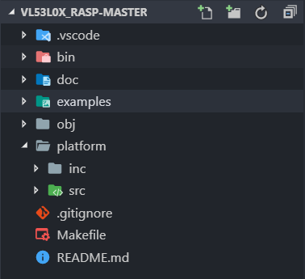
■ 폴더 구성

 |  | ▶ VL53L0X_rasp-master
 |  | ┣ bin : 라이브러리 및 예제 코드 실행 폴더
 |  | ┣ doc
 |  | ┣ obj : 컴파일 시 생성되는 .o 파일 폴더
 |  | ┣ platform : 제조사 및 포팅 소스 코드 폴더
 |  | ┗ Makefile

■ 컴파일
 | - 라이브러리 컴파일 : 루트 폴더에서 make
 | - 예제 코드 컴파일 : 루트 폴더에서 make examples

